상품제안서
코끼리 PD 20W C타입 1포트 고속충전기(CtoC케이블&미포함) | 상품코드: S40597

 |  |  |  |  |  |  | 02-713-8555 | www.synergygift.co.kr
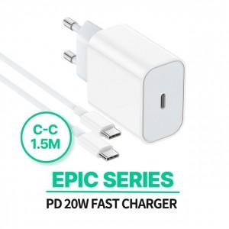

【상세/제작정보】 | <p><span style="font-size: 14pt;">※ 기본수량 미만 발주 진행시 별도 문의 바랍니다.</span></p><p><span style="font-size: 14pt;">※ 운임비 별도 발생 됩니다.</span></p>

【인쇄/포장옵션】 | 실크, 레이저, 풀칼라 / 포장지포장

【공급단가】 | 수량 | 100~ | 300~ | 1,000~ | 3,000~ | 10,000~
*VAT별도 | 케이블미포함 | 2,710원 | 2,590원 | 2,460원 | 2,420원 | 2,340원
 | CtoC케이블포함 | 3,190원 | 3,040원 | 2,890원 | 2,840원 | 2,740원

【상품 URL】 | https://www.synergygift.co.kr:443/src/goods_detail.php?gdno=40597

